05-2015
# | 模块 | 描述 | 状态 | 记录日期 | 解决日期 | 负责人
1 | 采购订单 | grid中，header， 中止为什么比其他列的字小？ | 测试通过 | 2015-05-06 | 2015-05-07 | Li Hong | 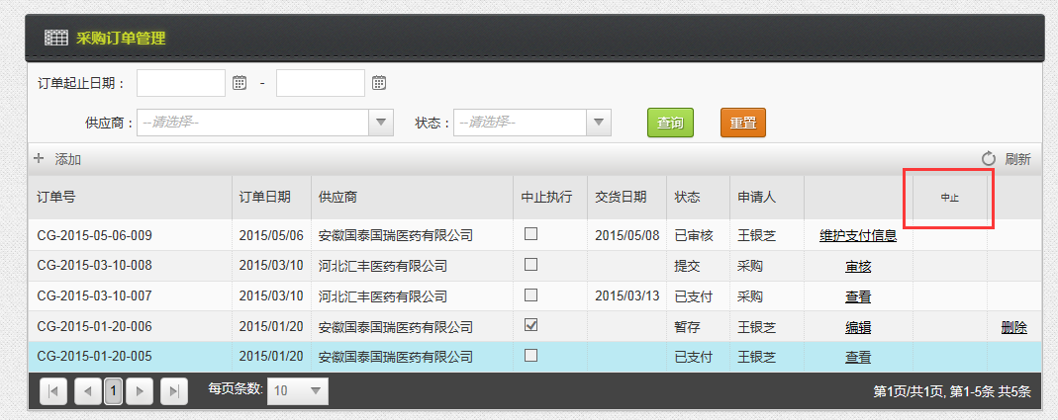
2 | 采购订单 | 供应商余额抵扣功能需要考虑 - 需要讨论 | 待解决 | 2015-05-06 |  | Li Hong
3 | 入库单 | 将查询订单的功能，放在Grid上会更好，做成“+” 功能 | 测试通过 | 2015-05-06 | 2015-05-07 | Li Hong
4 | 入库单 | 入库单打印，格式有问题，列过宽， 可否将打印页面默认设为横向的？ | hold |  |  | Li Hong | 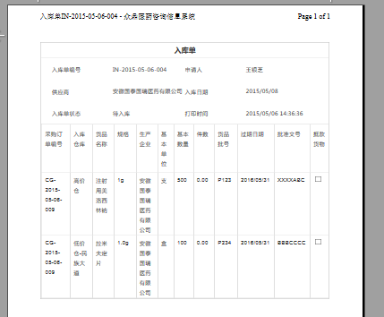
5 | 入库单 | 入库单详情里，货品件数计算不正确 小于1时，应该保留2位小数 | 已解决 |  | 2015-05-07 | Li Hong
6 | 采购订单 | 支付完成，但未入库的订单，也应该允许用户中止订单 | 已解决 |  | 2015-05-07 | Li Hong
7 | 入库单 | 入库单的件数计算有误。 此产品，我在规格里配置为，每件50个，此处件数应为10，非20。 同时，我更新了基本数量，件数没有相应变化 | 已解决 |  | 2015-05-07 | Li Hong
8 | 入库单 | 货品批号等信息都填写了，点击Grid上的保存，仍会提示。 | 已解决 |  | 2015-05-07 | Li Hong
9 | 入库单 | 把新增入库单，确认入库和修改入库单的权限分配给一个人， 此时，不能提交入库单，也不能确认入库 | 已解决 |  | 2015-05-07 | Li Hong
10 | 入库单 | 允许修改入库单权限用户，删除掉待入库的 入库单 | 已解决 |  | 2015-05-07 | Li Hong
11 | 入库单 | 当采购订单被中止，待入库的订单应该不允许用户 点击"确认入库"， 是否应该把状态改为“已中止”？ | hold |  |  | Li Hong
12 | 采购订单报表 | 终止数量 改为 “中止数量” 未执行数量 的三列在页面上没有显示 待入库的入库单数据，算未执行数量。（现在未考虑入库单状态，待入库的数量也算成已执行数量） | 已解决 |  |  | Wangning
13 | 采购订单报表 | 导出excel 功能， 数据行不要加粗，数字列只需要保留2位小数 | 已解决 |  |  | Wangning
14 | 入库明细报表 | 能否将页面的宽度加大？始终显示货品名字和仓库。 另外，grid会出现列串掉的问题。 | 已解决 |  |  | Wangning | 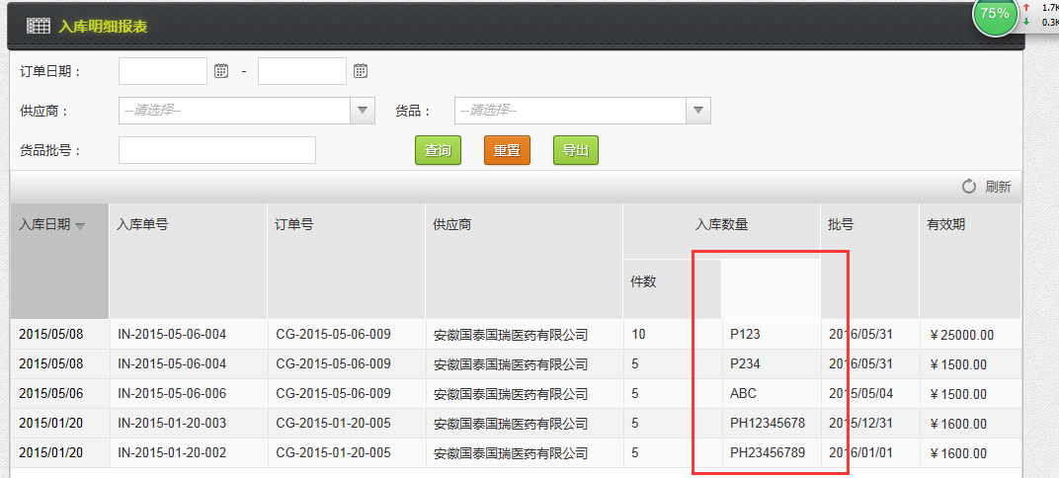
15 | 采购计划报表 | grid下有多余的空白 | 已解决 |  |  | Wangning
16 | 采购付款明细表 | grid下有多余的空白， 为什么没有付款日期？ | 已解决 |  |  | Wangning
17 | 客户订单 | 审核步骤 -〉确认收款， 客户帐号，应该根据 当前订单的客户+商业单位获取 当客户银行帐号没有配置的时候，显示了当前帐套所有的银行帐号 | 已解决 |  | 2015-05-07 | Li Hong
18 | 客户订单 | 货品维护 -〉件数应该根据基本数量 + 赠送数量 来计算 | 已解决 |  | 2015-05-07 | Li Hong
19 | 客户订单 | 客户订单审核页面，应该把选中的收款帐号列出来，而不是一个disable的dropdown | 已解决 |  | 2015-05-11 | Li Hong | 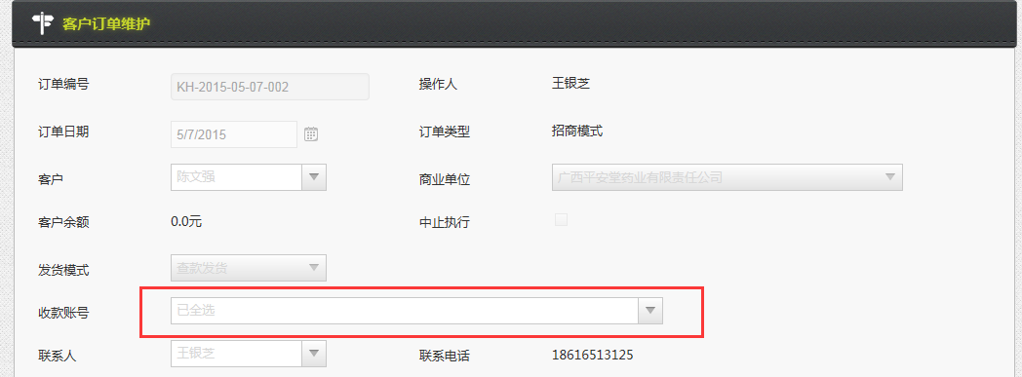
20 | 客户订单 | 货品维护中的件数计算不准确 | 已解决 |  | 2015-05-11 | Li Hong
21 | 所有模块 | 弹出的window 宽度变大，尽量多显示信息 | 已解决 |  | 2015-05-11 | Li Hong | 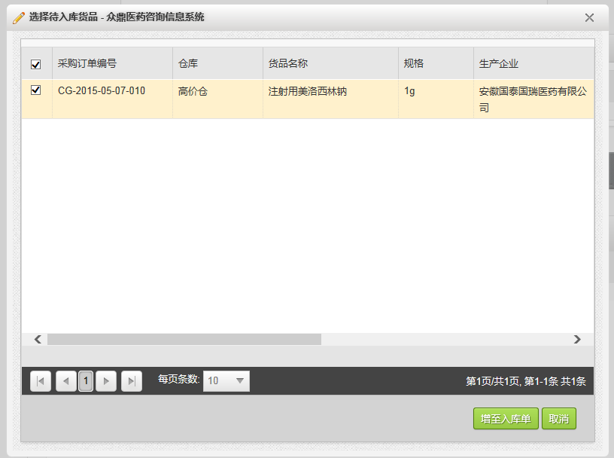
22 | 物流费用管理 | 根据物流公司查询司机和电话时，能否不要刷新整个页面？ | 已解决 |  |  | Wangning
23 | 物流费用管理 | 当用户新增一个物流费用单时，关联单据section 默认不要显示，当用户点击保存时，应该跳回物流费用页面，让用户输入关联单据 页面跳转 可参考货品保存等模块 | 已解决 |  |  | Wangning
24 | 物流费用管理 | 保存的出库物流单，在添加完关联的出库单以后，再保存，变成了入库物流单 | 已解决 |  |  | Wangning
25 | 物流费用管理 | 已经关联在物流单上的出库单，不要再继续显示在关联单据的选择界面上。 同一个出库单，不能有多个物流单。 物流单应该只能选择已出库或已入库的出入库单 待出库或待入库的 单据不能被选。 | 已解决 |  |  | Wangning | 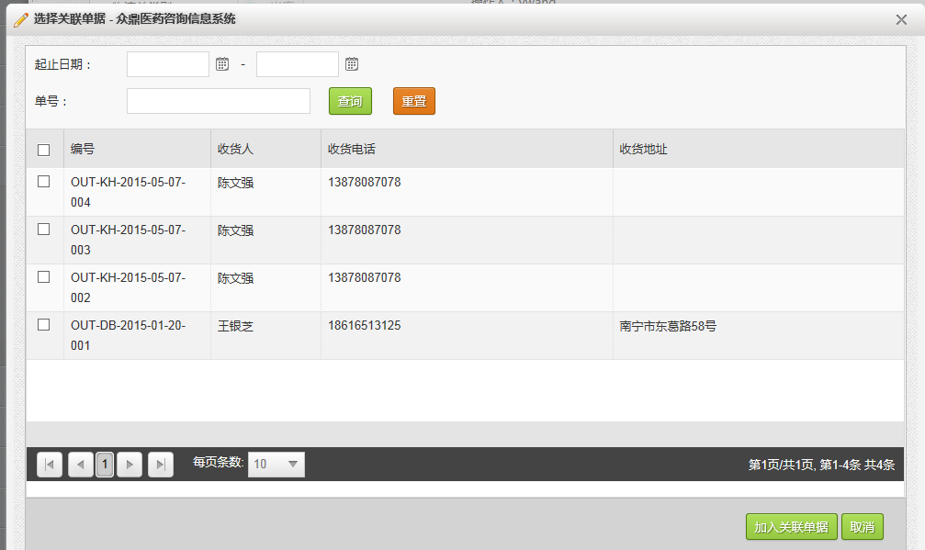
26 | 采购订单 | 允许修改入库单权限用户，删除掉待入库的 入库单 | 已解决 |  | 2015-05-07 | Li Hong
27 | 客户出库单 | 需开票数量分配不正确 | 已解决 |  | 2015-05-07 | Li Hong
28 | 客户出库单 | 查看客户出库单detail 页面，点击取消，页面跳转到大包列表页面 | 已解决 |  | 2015-05-11 | Li Hong
29 | 客户订单 | 相同的货品，如果已经加到订单里，就不能再次加了吗？如果用户想选不同规格的呢？ | 已解决 |  | 2015-05-11 | Li Hong | 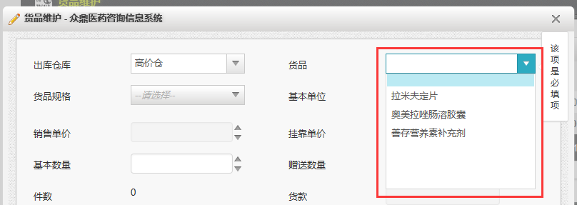
30 | 商业客户流向配置 | 同一客户同一货品可维护多行记录，不正确，同一客户同一货品只能有一行记录 | 待解决 | 2015-05-11 |  | Li Hong
31 | 部门设置 | 当部门性质是基药，负责地区是柳州时，部门产品线设置时，能否只显示柳州相关的地区？ | 待解决 | 2015-05-11 |  | Li Hong | 